1
八卦路线 |  |  |  |  | 八卦前亏损 |  | 919.7748442 | 收尾路线 |  |  |  |  |  |  |  | 全局统计
行动 |  |  | 统计 |  |  |  |  | 行动 |  |  | 统计 |  |  |  |  | 总经验 | 65000 |  | 地块 | 粮草 | 经验 | 八卦前亏损 | 总数 | 占领数 | 前期 | 收尾 | 中期
一队 | 二队 | 三队 |  | 一队 | 二队 | 三队 | 总 | 一队 | 二队 | 三队 |  | 一队 | 二队 | 三队 | 总 | 天数 | 91 |  | 1级 | 150 | 35 | 44.222109392 |  | 25 | 2 | 2 | 21
空 | 1级 | 2级 | 跳步 | 0 | 0 | 1 | 1 | 空 | 商人 | 空 | 跳步 | 0 | 3 | 0 | 3 | 周数 | 14 |  | 2级 | 160 | 40 | 39.110982163 |  | 49 | 18 | 17 | 14
空 | 1级 | 2级 | 消耗粮草 | 0 | 830 | 2960 | 3790 | 空 | 2级 | 空 | 消耗粮草 | 0 | 3200 | 0 | 3200 | 种植粮草 | 6000 |  | 3级 | 170 | 45 | 34 |  | 215 | 0 | 0 | 215
空 | 2级 | 商人 | 获得经验 | 0 | 220 | 780 | 1000 | 空 | 2级 | 空 | 获得经验 | 0 | 1120 | 0 | 1120 | 总粮草 | 150800 |  | 4级 | 180 | 50 | 36 | 267 | 267 | 0 | 0 | 267
空 | 2级 | 2级 | 步数 | 0 | 6 | 20 | 26 | 空 | 塔2 | 空 | 步数 | 0 | 30 | 0 | 30 | 中期跳步 | 0 |  | 5级 | 190 | 55 | 38 | 236 | 236 | 0 | 0 | 236
空 | 商人 | 塔2 | 飞雷神 | 0 | 0 | 0 | 0 | 空 | 2级 | 空 | 飞雷神 | 0 | 0 | 0 | 0 | 剩余粮草 | 2178 |  | 6级 | 200 | 60 |  | 194 | 194 | 0 | 0 | 194
空 | 2级 | 2级 |  |  |  |  |  | 空 | 2级 | 空 | 性价比 | #DIV/0! | 0.35 | #DIV/0! | 0.35 |  |  |  | 塔1 | 150 | 35 | 44.222109392 | 3 | 0 | 0 | 0 | 0
空 | 空 | 2级 |  |  |  |  |  | 空 | 商人 | 空 |  |  |  |  |  |  |  |  | 塔2 | 150 | 40 | 29.110982163 | 7 | 6 | 3 | 4 | -1
空 | 空 | 商人 |  |  |  |  |  | 空 | 2级 | 空 |  |  |  | 总粮草 | 6990 |  |  |  | 塔3 | 150 | 45 | 13.999854933 | 6 | 6 | 0 | 0 | 6
空 | 空 | 2级 |  |  |  |  |  | 空 | 2级 | 空 |  |  |  | 总经验 | 2120 |  |  |  | 塔4 | 150 | 50 |  | 4 | 4 | 0 | 0 | 4
空 | 空 | 2级 |  |  |  |  |  | 空 | 商人 | 空 |  |  |  |  |  |  |  |  | 塔5 | 150 | 55 |  | 3 | 3 | 0 | 0 | 3
空 | 空 | 2级 |  |  |  |  |  | 空 | 2级 | 空 |  |  |  |  |  |  |  |  | 塔6 | 150 | 60 |  | 1 | 1 | 0 | 0 | 1
空 | 空 | 2级 |  |  |  |  |  | 空 | 塔2 | 空 |  |  |  |  |  |  |  |  | 遗迹 | 150 | 35 | 44.222109392 |  | 0 | 0 | 0 | 0
空 | 空 | 塔2 |  |  |  |  |  | 空 | 2级 | 空 |  |  |  |  |  |  |  |  | 商人 | 50 | 30 | 10 | 40 | 40 | 3 | 7 | 30
空 | 空 | 2级 |  |  |  |  |  | 空 | 2级 | 空 |  |  |  |  |  |  |  |  | 营地 | -150 | 0 | 10 | 4 | 4 | 0 | 0 | 4
空 | 空 | 2级 |  |  |  |  |  | 空 | 商人 | 空 |  |  |  |  |  |  |  |  | 大卦 | 250 | 200 |  | 3 | 3 | 0 | 0 | 3
空 | 空 | 空 |  |  |  |  |  | 空 | 塔2 | 空 |  |  |  |  |  |  |  |  | 小卦 | 170 | 45 |  | 5 | 5 | 0 | 0 | 5
空 | 空 | 2级 |  |  |  |  |  | 空 | 2级 | 空 |  |  |  |  |  |  |  |  | 小boss | 250 | 200 |  | 0 | 0 | 0 | 0 | 0
空 | 空 | 2级 |  |  |  |  |  | 空 | 商人 | 空 |  |  |  |  |  |  |  |  | 大boss | 250 | 1000 |  | 2 | 2 | 0 | 0 | 2
空 | 空 | 塔2 |  |  |  |  |  | 空 | 2级 | 空 |  |  |  |  |  |  |  |  | 中boss | 250 | 500 |  | 2 | 2 | 0 | 0 | 2
空 | 空 | 2级 |  |  |  |  |  | 空 | 塔2 | 空 |  |  |  |  |  |  |  |  | 奈良 | 160 | 40 | 39.110982163 | 0 | 0 | 0 | 0 | 0
空 | 空 | 2级 |  |  |  |  |  | 空 | 2级 | 空 |  |  |  |  |  |  |  |  | 山中 | 160 | 40 | 39.110982163 | 0 | 0 | 0 | 0 | 0
空 | 空 | 空 |  |  |  |  |  | 空 | 2级 | 空 |  |  |  |  |  |  |  |  | 秋道 | 150 | 35 | 44.222109392 | 0 | 0 | 0 | 0 | 0
空 | 空 | 空 |  |  |  |  |  | 空 | 2级 | 空 |  |  |  |  |  |  |  |  | 空 | 0 | 0 | 0 | 0 | 0
空 | 空 | 空 |  |  |  |  |  | 空 | 2级 | 空 |  |  |  |  |  |  |  |  | 营地+ | -200 | 0 |  | 11 | 11 | 0 | 0 | 11
空 | 空 | 空 |  |  |  |  |  | 空 | 商人 | 空 |  |  |  |  |  |  |  |  | 历练 | 50 | 520 |  | 3 | 3 | 0 | 0 | 3
空 | 空 | 空 |  |  |  |  |  | 空 | 2级 | 空 |  |  |  |  |  |  |  |  |  |  |  |  |  |  | 26 | 30
空 | 空 | 空 |  |  |  |  |  | 空 | 2级 | 空
空 | 空 | 空 |  |  |  |  |  | 空 | 1级 | 空 |  |  |  |  |  |  |  |  |  |  |  |  |  | 1076
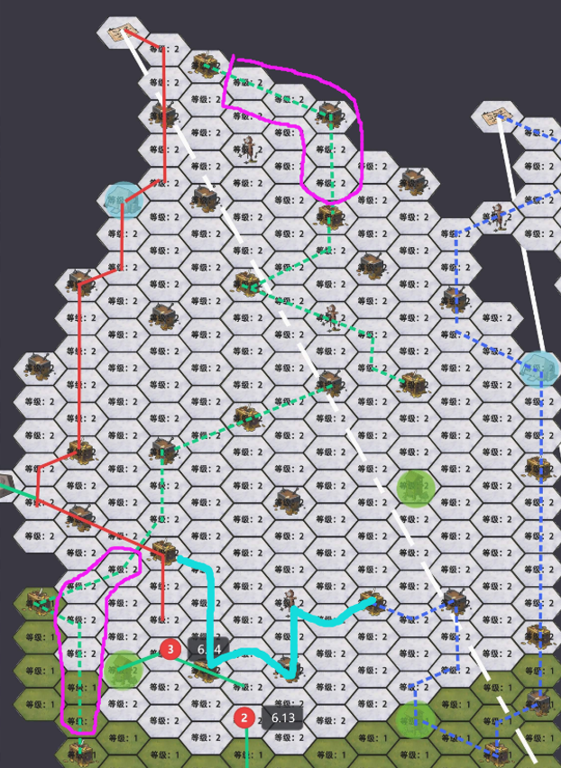
空 | 空 | 空 |  |  |  |  |  | 空 | 1级 | 空 |  |  |  |  |  | 使用说明 | 1 | 绿色格子需要手动填写
空 | 空 | 空 |  |  |  |  |  | 空 | 商人 | 空 |  |  |  |  |  |  | 2 | 在R列填写赛季基本信息
空 | 空 | 空 |  |  |  |  |  | 空 | 空 | 空 |  |  |  |  |  |  | 3 | 统计重要地块个数，填入X列
空 | 空 | 空 |  |  |  |  |  | 空 | 空 | 空 |  |  |  |  |  |  | 4 | 规划八卦以及收尾路线，填入ABC，FGH列，填写跳步和传送次数
空 | 空 | 空 |  |  |  |  |  | 空 | 空 | 空 |  |  |  |  |  |  |  | note：八卦路线为拿满八卦之前的路线，收尾路线原则上不包括任何三级地
空 | 空 | 空 |  |  |  |  |  | 空 | 空 | 空 |  |  |  |  |  |  | 5 | 统计确定需要占领的各种地块个数，填入Y列
空 | 空 | 空 |  |  |  |  |  | 空 | 空 | 空 |  |  |  |  |  |  | 6 | 根据剩余粮草，调整占领的三级地个数，直至粮草小于136
空 | 空 | 空 |  |  |  |  |  | 空 | 空 | 空 |  |  |  |  |  |  | 7 | 对路线进行最终微调
空 | 空 | 空 |  |  |  |  |  | 空 | 空 | 空
空 | 空 | 空 |  |  |  |  |  | 空 | 空 | 空
空 | 空 | 空 |  |  |  |  |  | 空 | 空 | 空
空 | 空 | 空 |  |  |  |  |  | 空 | 空 | 空
空 | 空 | 空 |  |  |  |  |  | 空 | 空 | 空
空 | 空 | 空 |  |  |  |  |  | 空 | 空 | 空
空 | 空 | 空 |  |  |  |  |  | 空 | 空 | 空
空 | 空 | 空 |  |  |  |  |  | 空 | 空 | 空
空 | 空 | 空 |  |  |  |  |  | 空 | 空 | 空
空 | 空 | 空 |  |  |  |  |  | 空 | 空 | 空
空 | 空 | 空 |  |  |  |  |  | 空 | 空 | 空
空 | 空 | 空 |  |  |  |  |  | 空 | 空 | 空
空 | 空 | 空 |  |  |  |  |  | 空 | 空 | 空
空 | 空 | 空 |  |  |  |  |  | 空 | 空 | 空
空 | 空 | 空 |  |  |  |  |  | 空 | 空 | 空
空 | 空 | 空 |  |  |  |  |  | 空 | 空 | 空
空 | 空 | 空 |  |  |  |  |  | 空 | 空 | 空
空 | 空 | 空 |  |  |  |  |  | 空 | 空 | 空
空 | 空 | 空 |  |  |  |  |  | 空 | 空 | 空
空 | 空 | 空 |  |  |  |  |  | 空 | 空 | 空
空 | 空 | 空 |  |  |  |  |  | 空 | 空 | 空
空 | 空 | 空 |  |  |  |  |  | 空 | 空 | 空
空 | 空 | 空 |  |  |  |  |  | 空 | 空 | 空
空 | 空 | 空 |  |  |  |  |  | 空 | 空 | 空
空 | 空 | 空 |  |  |  |  |  | 空 | 空 | 空
空 | 空 | 空 |  |  |  |  |  | 空 | 空 | 空
空 | 空 | 空 |  |  |  |  |  | 空 | 空 | 空
空 | 空 | 空 |  |  |  |  |  | 空 | 空 | 空
空 | 空 | 空 |  |  |  |  |  | 空 | 空 | 空
空 | 空 | 空 |  |  |  |  |  | 空 | 空 | 空
空 | 空 | 空 |  |  |  |  |  | 空 | 空 | 空
空 | 空 | 空 |  |  |  |  |  | 空 | 空 | 空
空 | 空 | 空 |  |  |  |  |  | 空 | 空 | 空
空 | 空 | 空 |  |  |  |  |  | 空 | 空 | 空
空 | 空 | 空 |  |  |  |  |  | 空 | 空 | 空
空 | 空 | 空 |  |  |  |  |  | 空 | 空 | 空
空 | 空 | 空 |  |  |  |  |  | 空 | 空 | 空
空 | 空 | 空 |  |  |  |  |  | 空 | 空 | 空
空 | 空 | 空 |  |  |  |  |  | 空 | 空 | 空
空 | 空 | 空 |  |  |  |  |  | 空 | 空 | 空
空 | 空 | 空 |  |  |  |  |  | 空 | 空 | 空
空 | 空 | 空 |  |  |  |  |  | 空 | 空 | 空
空 | 空 | 空 |  |  |  |  |  | 空 | 空 | 空
空 | 空 | 空 |  |  |  |  |  | 空 | 空 | 空
空 | 空 | 空 |  |  |  |  |  | 空 | 空 | 空
空 | 空 | 空 |  |  |  |  |  | 空 | 空 | 空
空 | 空 | 空 |  |  |  |  |  | 空 | 空 | 空
空 | 空 | 空 |  |  |  |  |  | 空 | 空 | 空
空 | 空 | 空 |  |  |  |  |  | 空 | 空 | 空
空 | 空 | 空 |  |  |  |  |  | 空 | 空 | 空
空 | 空 | 空 |  |  |  |  |  | 空 | 空 | 空
空 | 空 | 空 |  |  |  |  |  | 空 | 空 | 空
空 | 空 | 空 |  |  |  |  |  | 空 | 空 | 空
空 | 空 | 空 |  |  |  |  |  | 空 | 空 | 空
空 | 空 | 空 |  |  |  |  |  | 空 | 空 | 空
空 | 空 | 空 |  |  |  |  |  | 空 | 空 | 空
空 | 空 | 空 |  |  |  |  |  | 空 | 空 | 空
空 | 空 | 空 |  |  |  |  |  | 空 | 空 | 空
空 | 空 | 空 |  |  |  |  |  | 空 | 空 | 空
空 | 空 | 空 |  |  |  |  |  | 空 | 空 | 空
空 | 空 | 空 |  |  |  |  |  | 空 | 空 | 空

